상품제안서
PGA 3단7K 완전자동 무지+130g면사타올세트 | 상품코드: F19465

 |  |  |  |  |  |  | 02-412-0044 | www.easy1.co.kr
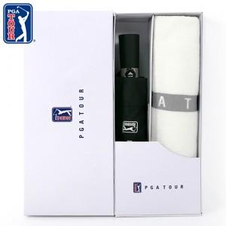

【상세/제작정보】 | * 타올 자수인쇄는 별도문의바랍니다. * 실크인쇄 단가는 우산손잡이 기준입니다. *상하케이스 희망시 문의바랍니다.

【인쇄/포장옵션】 | 실크, 원단인쇄 / 포장지포장

【공급단가】 | 수량 | 100~ | 300~ | 500~ | 1,000~ | 3,000~
*VAT별도 | 일반케이스 | 17,000원 | 16,570원 | 15,750원 | 15,120원 | 14,500원
 | 상하세트케이스 | 17,700원 | 17,050원 | 16,400원 | 15,750원 | 15,100원

【상품 URL】 | https://easy1.co.kr:443/src/goods_detail.php?gdno=19465

